아이디어
1. idea

개인 책상 자동화 3축 로봇
function
1) smooth movement.
2) support mirroring

result1 | (structure) |  |  |  |  | result2 | (communication) | >> no matter
I plan to upgrade this porject to a 6-DOF robot in the future. |  |  |  |  |  | Update rate
for now, I am developing a 3-DOF robotic arm, and the most mportant ocus is the robot's design. |  |  |  |  |  | Latency
And I will build a single-sided 3-DOF robot as a prototype. |  |  |  |  |  | Payload
Lastly, applying Uframe on shoulder joint. |  |  |  |  |  | Safety

robot desing

criteria: joint types
1) Articulated (Elbow) Robot — R-R-R |  |  |  |  | 3) Cylindrical Robot — R-P-P
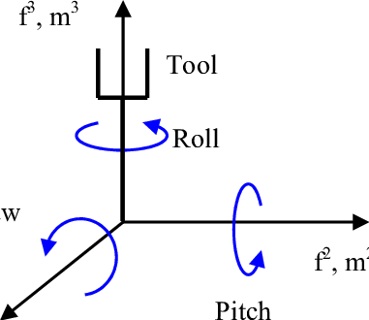
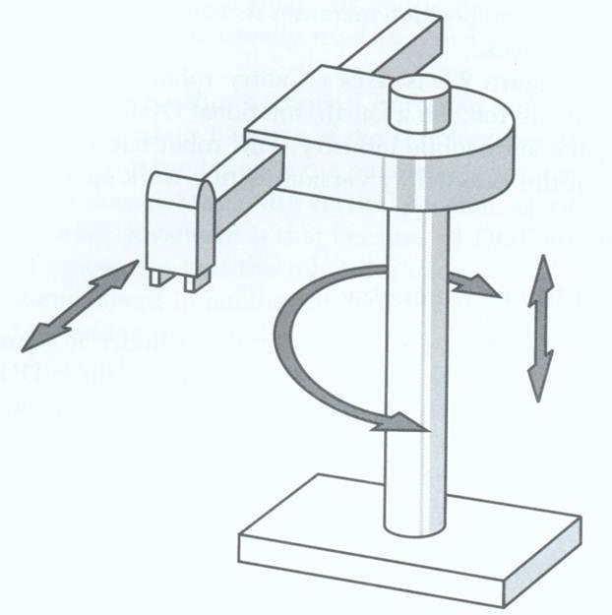

intuitive, best path to future 6-DOF upgrade |  |  |  |  | Simple, structured workspace
sholder joint needs high torgue, sesitive to mechanical backlash |  |  |  |  | Linear rails increase mechanical complexity, Bulky for desk-size designs

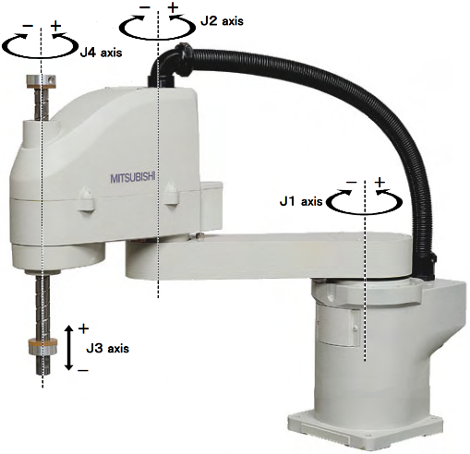
2) SCARA — R-R-P
 |  |  |  |  | 4) Planar 3-R Robot
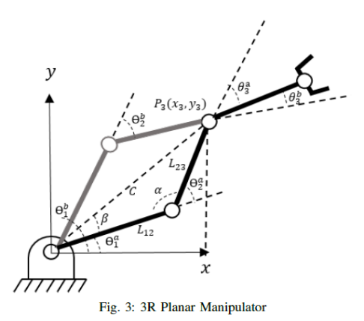

very fast and repeatable, simple control, strong veritical stiffness |  |  |  |  | Simplest design and math, Easy to prototype
limited orientation control, poor upgrade path to full 6-DOF |  |  |  |  | Very limited workspace, Not suitable for real manipulation tasks

criteria: appearance
Articulated 3-DOF arms: same kinematics, different structural designs
inline vs offset
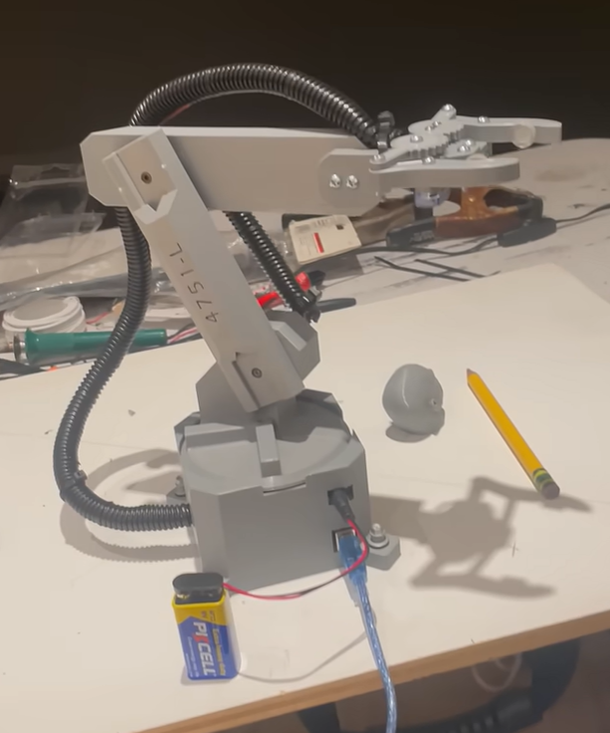
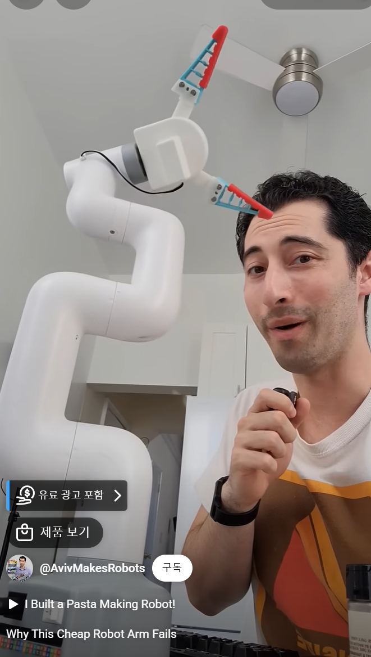

Simple 3-DOF Robot Arm with Arduino Pick and Place Program |  |  |  | https://www.youtube.com/shorts/LaXDV8MCuNU

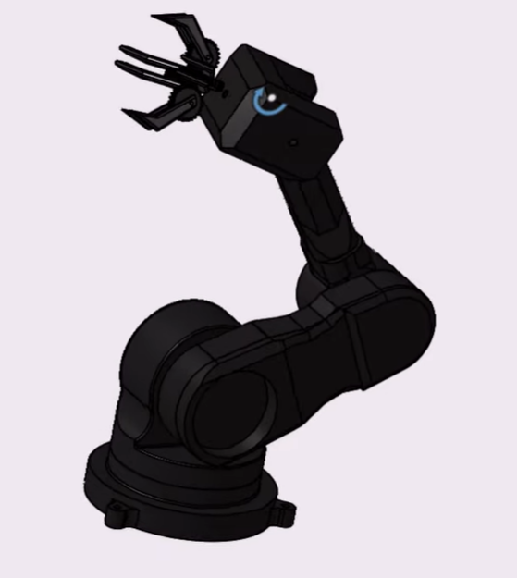
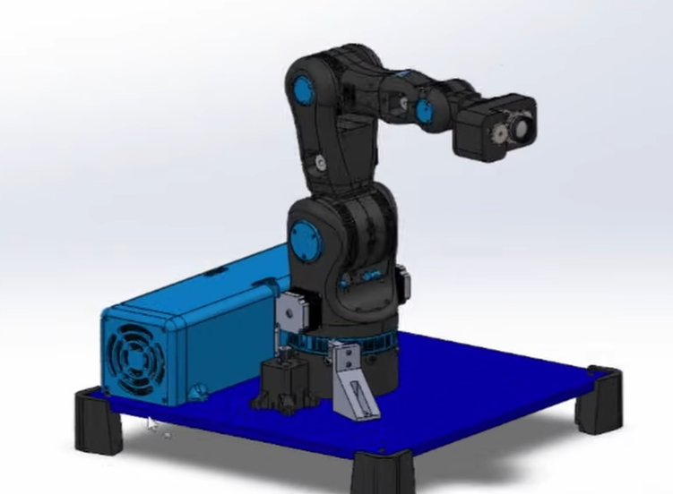

 |  | vs

3D 프린팅 로봇 팔(아두이노) - YouTube

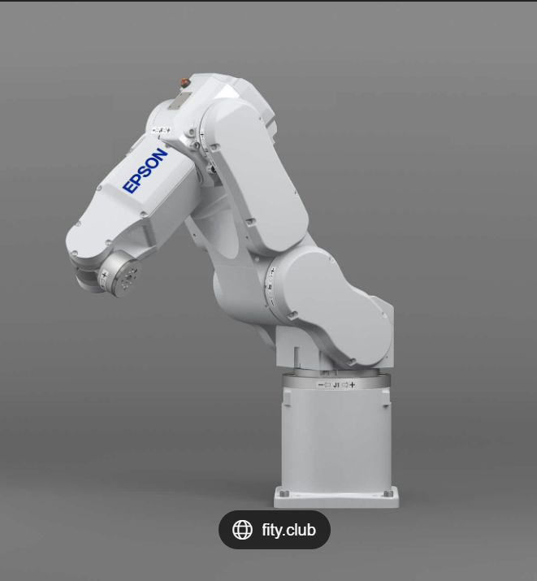

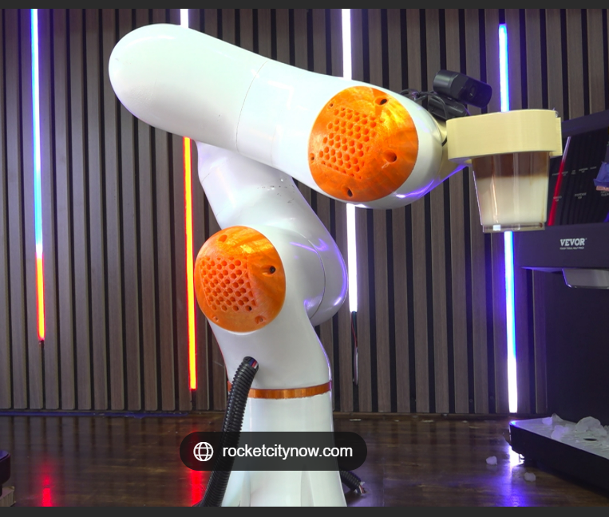

Robot makes coffee in the Rocket City | rocketcitynow.com |  |  | Articulated Robot 24,700+ Articulated Robot Stock Photos, Pictures &

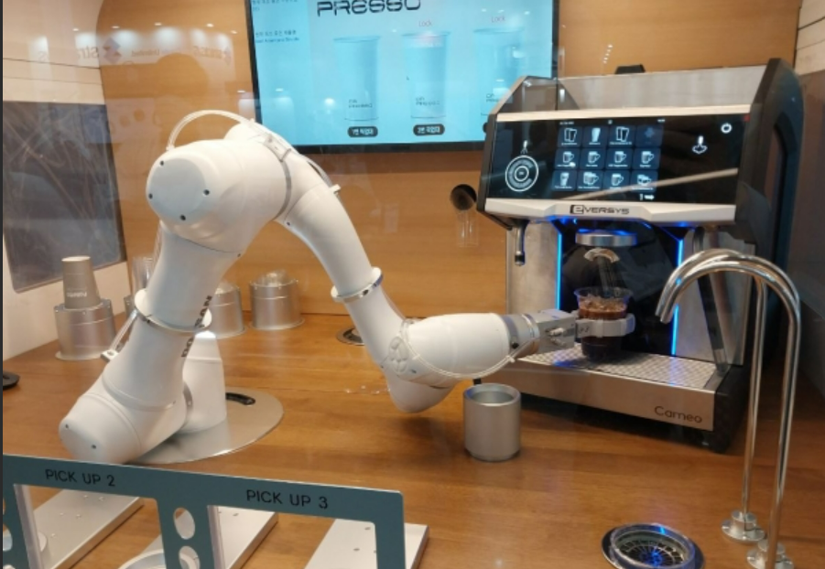

中企·소상공인매장 힘든 작업 '로봇에게 맡긴다' < 스마트경제 < 기사본문 - 중소기업투데이

벤치마킹
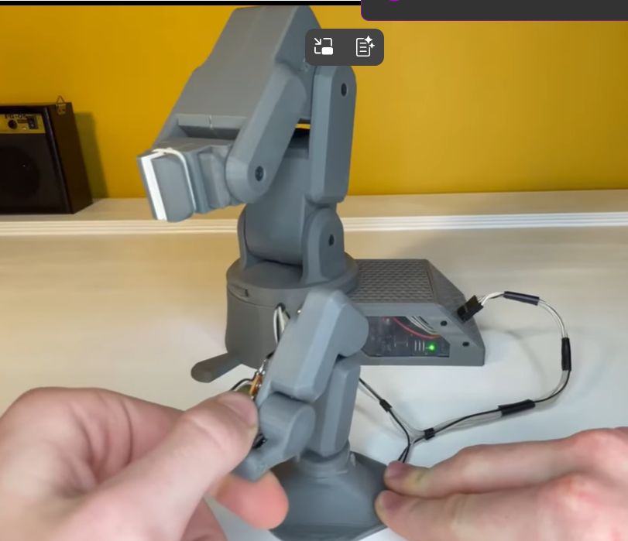
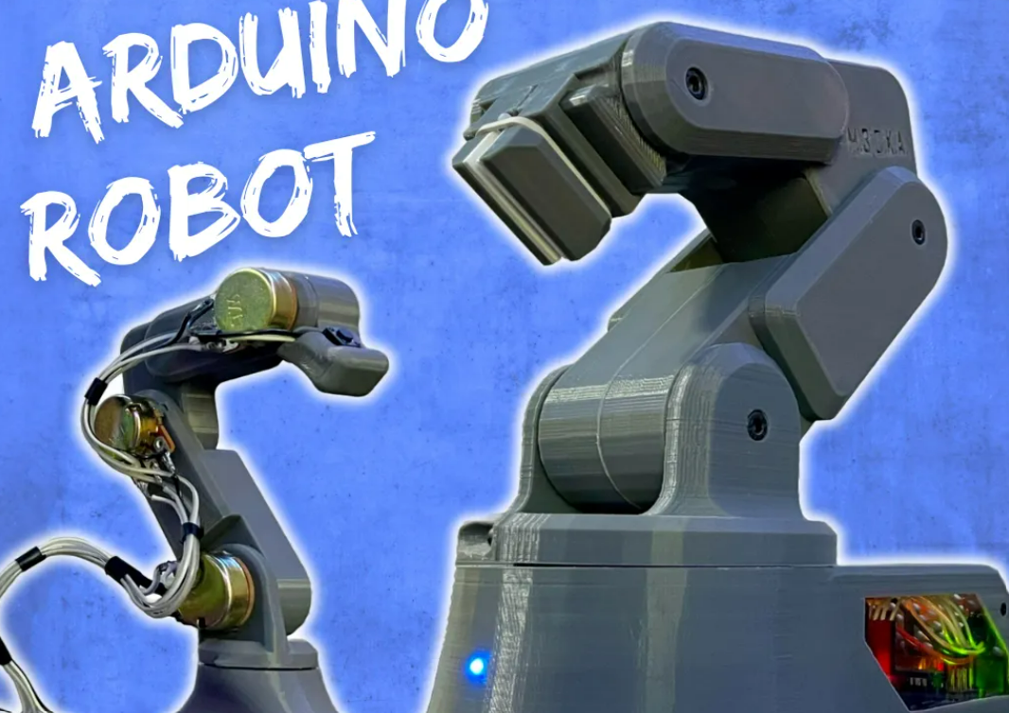
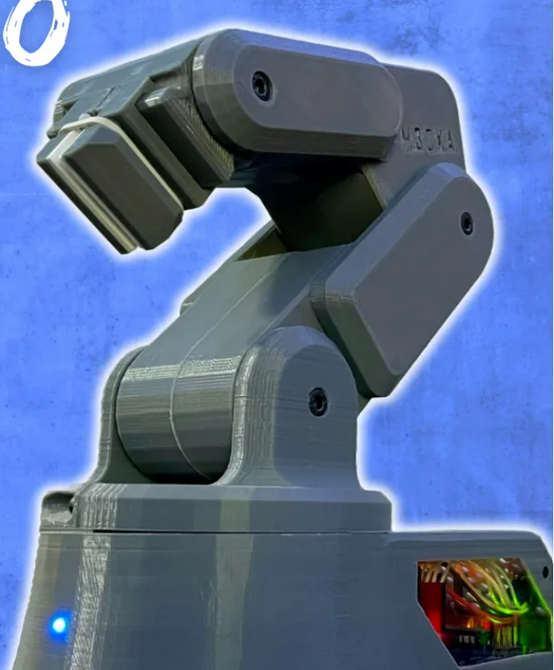
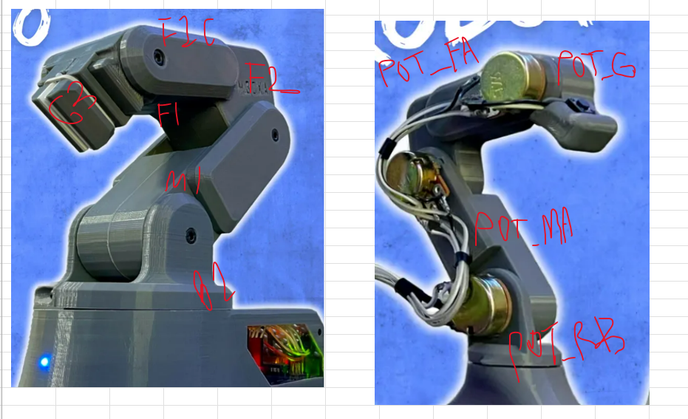
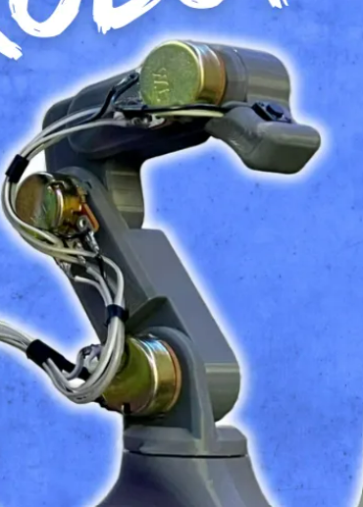
2. bench marking
https://hackaday.io/project/181875-open6x-robot-arm/details | >> want to make | 3D 프린팅 로봇 팔(아두이노)
Run Your Projects on Zoho | Zoho Projects | >> this is 6-DOF | 로봇 팔을 위한 쉬운 역운동학
ROBOTICS | Miniature 3-axis Robotic Arm - YouTube
Robot Arm Torque Tutorial | RobotShop Community
How to Build a 3D Printed Robot Arm Tutorial (Arduino Based) - Part One - YouTube
Open6X/ at main · jk87/Open6X
3DOF ROBOT PROTO-TYPE

계산기 원본
3. spec & design

calculating Torque
 | m |  |  | stable | dynamic | accel | total | safety coefficient |  | If motor1's rotate axy is not z.
Link1 길이 | 0.1 |  | Motor1 Torque | 0 | 0.01145 | 5 | 0.0229 | 2 |  | 0.8085 | 0.0403
Link2 길이 | 0.15 |  | Motor2 Torque | 0.441 | 0.0452 | 5 | 0.9724 | 2
Link3 길이 | 0.15 |  | Motor3 Torque | 0.11025 | 0.005725 | 5 | 0.23195 | 2
gripper 길이 | 0
 | kg | N | ** 무게 중심은 L/2이라 가정한다. (3축 로봇 계산 시에는 실제 값보다 크게 나올 수 있음.)
Motor1 질량 | 0.07 | 0.686 | *** Motor 계산식 *** Icm은 link를 직사면체로 가정하여 계산한다. |  |  |  |  |  | **** Motor1은 다른 link 및 joint들과 수직으로 연결되어 있으므로 Motor2 Torque와 동일하게 가정했다.
Motor2 질량 | 0.07 | 0.686 | Motor1 Torque = m1*9.8*(L1/2)+m2*9.8*(L1+L2/2)+m3*9.8*(L1+L2+(L3+Lg)/2) +{Icm1+m1*(L1/2)^2}*a+{Icm2+m2*(L1+L2/2)^2}*a+[Icm3+m3*{L1+L2+(L3+Lg)/2}^2]*a;
Motor3 질량 | 0.07 | 0.686 | Motor2 Torque = L2/2*m2*9.8+[Icm2+m2*(L2/2)^2]*a + (L2+(Lg+L3)/2)*m3*9.8+[Icm3+m3*{(L3+Lg)/2}^2]*a
Gripper 질량 | 0 | 0 | Motor3 Torque = (Lg+L3)/2*m3*9.8 + [Icm3+m3*{(L3+Lg)/2}^2]*a
Link1 질량 | 0.08 | 0.784
Link2 질량 | 0.08 | 0.784 | ****안전계수 = (선정된 모터의 허용능력)/(계산으로 나온 최소 필요 능력)
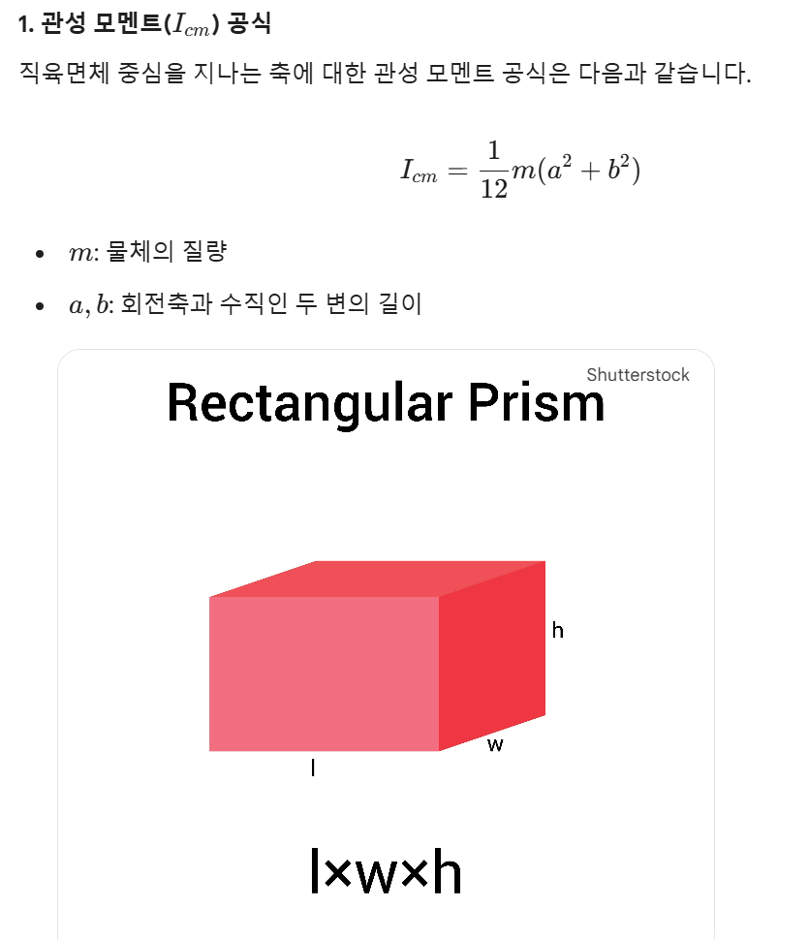
Link3 질량 | 0.08 | 0.784

m1=mL1+mM1 | 0.15 | 1.47
m2=mL2+mM2 | 0.15 | 1.47
m3=mL3+mM3 | 0.15 | 1.47
mg=mg | 0 | 0

 | m
Link1 가로 | 0.04
Link2 가로 | 0.04
Link3 가로 | 0.04
gripper 높이 | 0

Link1 Icm | 0.000145
Link2 Icm | 0.00030125
Link3 Icm | 0.00030125
gripper Icm | 0

